2018_07_data
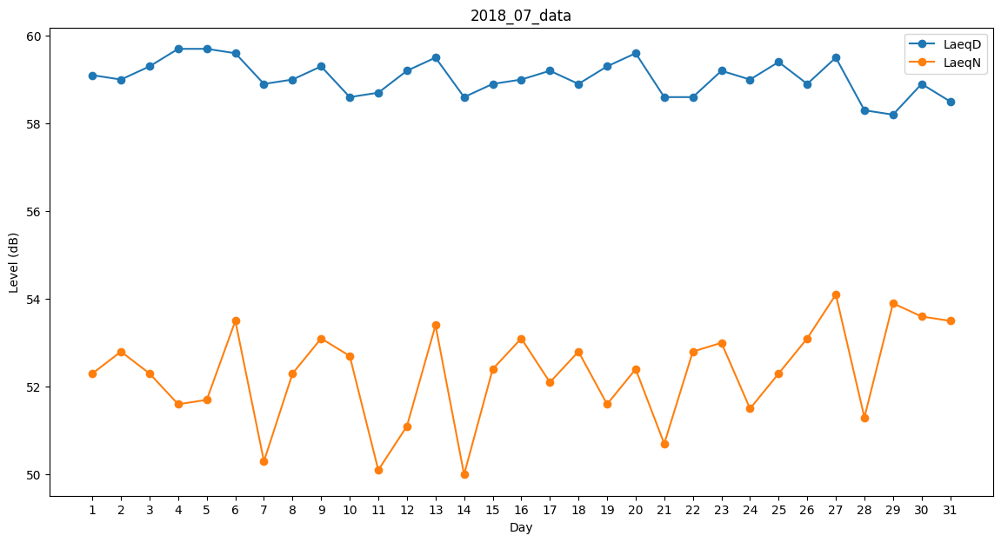
Day | LaeqD | LaeqN
1 | 59.1 | 52.3
2 | 59 | 52.8
3 | 59.3 | 52.3
4 | 59.7 | 51.6
5 | 59.7 | 51.7
6 | 59.6 | 53.5
7 | 58.9 | 50.3
8 | 59 | 52.3
9 | 59.3 | 53.1
10 | 58.6 | 52.7
11 | 58.7 | 50.1
12 | 59.2 | 51.1
13 | 59.5 | 53.4
14 | 58.6 | 50
15 | 58.9 | 52.4
16 | 59 | 53.1
17 | 59.2 | 52.1
18 | 58.9 | 52.8
19 | 59.3 | 51.6
20 | 59.6 | 52.4
21 | 58.6 | 50.7
22 | 58.6 | 52.8
23 | 59.2 | 53
24 | 59 | 51.5
25 | 59.4 | 52.3
26 | 58.9 | 53.1
27 | 59.5 | 54.1
28 | 58.3 | 51.3
29 | 58.2 | 53.9
30 | 58.9 | 53.6
31 | 58.5 | 53.5

